Sheet1
id A001 | No gap after 9 record

Test environment Widows 10 , Chrome Version 103.0.5060.134 / SCREEN RESOLUTION 1366 X 768

Step 1 go to https://devums.anau.am/admin/bulletin/permissions/bulletin_header_categories.php
step 2 Create a more than 9 new bulletins

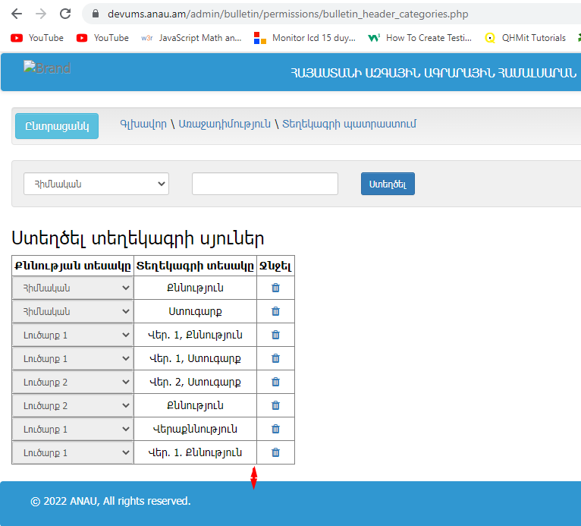
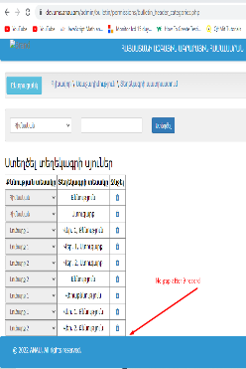
Acctual: There is no gap beetwin table and footer after 9 record
Expected: Should be a gap

id A002 | Content of table is not editable

Test environment Widows 10 , Chrome Version 103.0.5060.134 / SCREEN RESOLUTION 1366 X 768

Step 1 go to https://devums.anau.am/admin/bulletin/permissions/bulletin_header_categories.php
step 2 Create new bulletin

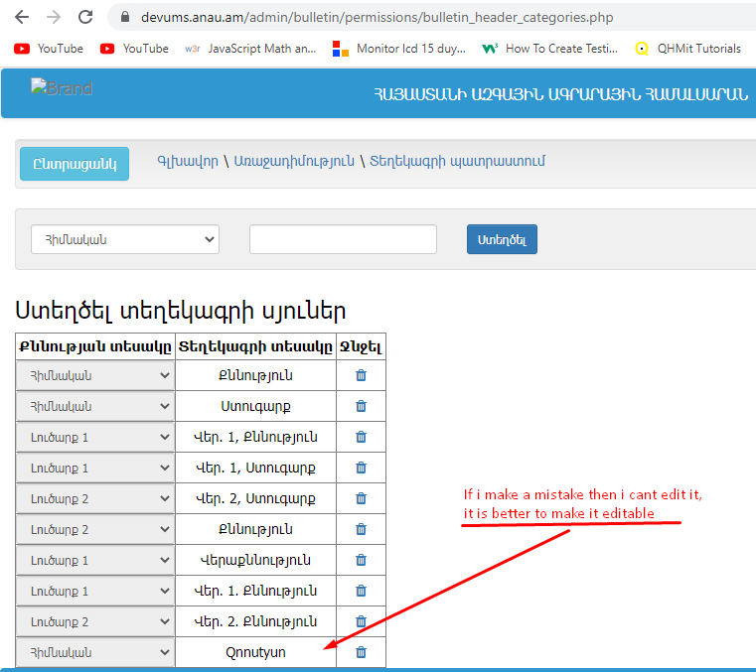
Acctual: if there is a mistake then you cant edit it, the only way to change a text must be "delet" it the creat new
Expected: Should be editable

id A003 | misspelling in the Title

Test environment Widows 10 , Chrome Version 103.0.5060.134 / SCREEN RESOLUTION 1366 X 768

Step 1 go to https://devums.anau.am/admin/bulletin/permissions/bulletin_headers.php
step 2 check the spelling of title in the table colom 8

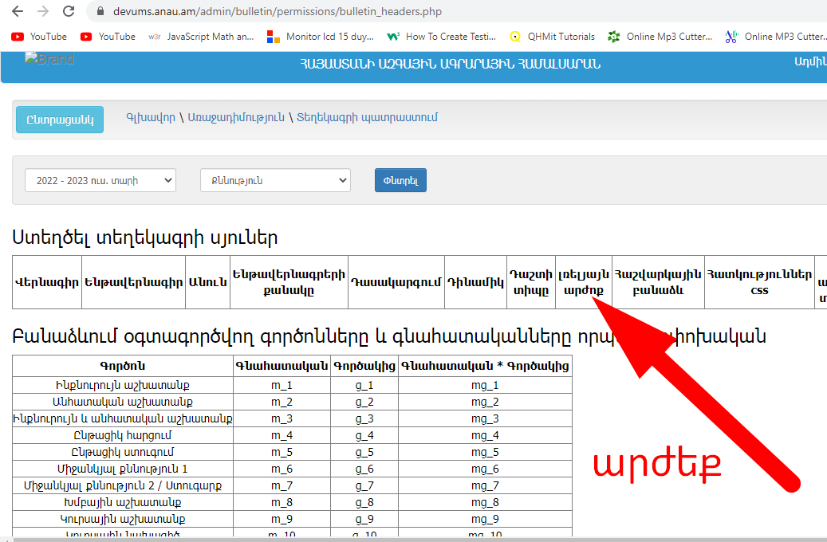
Acctual: "լռելյայն արժոք"
Expected: " Լռելյայն արժեք " and must be capitalize

id A004 | Չթ․-ից հետ վերադարձ Ընտրել տվյալները չեն վերականգնվում

Test environment Widows 10 , Chrome Version 103.0.5060.134 / SCREEN RESOLUTION 1366 X 768

Step 1 go to https://devums.anau.am/admin/bulletin/bulletin_view.php/?id=78&subject=253&year=2021&course=1&specialty=495&teach_type=1&degree=10&group=1&group_slug=group&half_year=1&bulletin_type=18&checking_type=2&exam_type=1
step 2 | https://github.com/TigranWebsite/EduSystem
Step 3 download and watch the video https://github.com/TigranWebsite/EduSystem/blob/main/ChT_Choose.mp4
https://github.com/TigranWebsite/EduSystem

Acctual: գնահատականներ լինելուց հետո երբ որ ինչ- ինչ պատճառով ընտրվում է "Չթ" և թարմացնելուց
հետո հետ վերադարձ ընտրում է "Ընտրել" նախկինում եղած գնահատականները էլ երբեք չեն արտացոլվում
ամփոփման դաշտում, անկախ էջի թարմացումների

Expected : "Չթ" կարգավիճակը փոփոխվելուց հետո պետք է նախկին գնահատականները արտացոլվեն ,

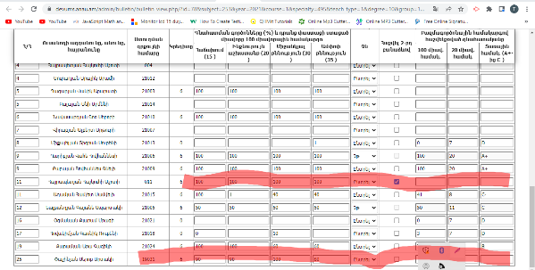

id A005 | Գնահատականների տվյալներ ջնջելուց հետո ամփոփման դաշտում որոշ տվյալներ պահպանվում են

Test environment Widows 10 , Chrome Version 103.0.5060.134 / SCREEN RESOLUTION 1366 X 768

Step 1 go to https://devums.anau.am/admin/bulletin/bulletin_view.php/?id=78&subject=253&year=2021&course=1&specialty=495&teach_type=1&degree=10&group=1&group_slug=group&half_year=1&bulletin_type=18&checking_type=2&exam_type=1
step 2 | https://github.com/TigranWebsite/EduSystem
Step 3 download and watch the video https://github.com/TigranWebsite/EduSystem/blob/main/Remaining.mp4
https://github.com/TigranWebsite/EduSystem
Remaining.mp4

Acctual: Գնահատականների տվյալներ լրացնելուց հետո ջնջելուց ամփոփման դաշտում պահպանվում են թվեր

Expected : գնահատական չլինելու դեպքում ամփոփման դաշտում ոչինչ չպետք է երևա
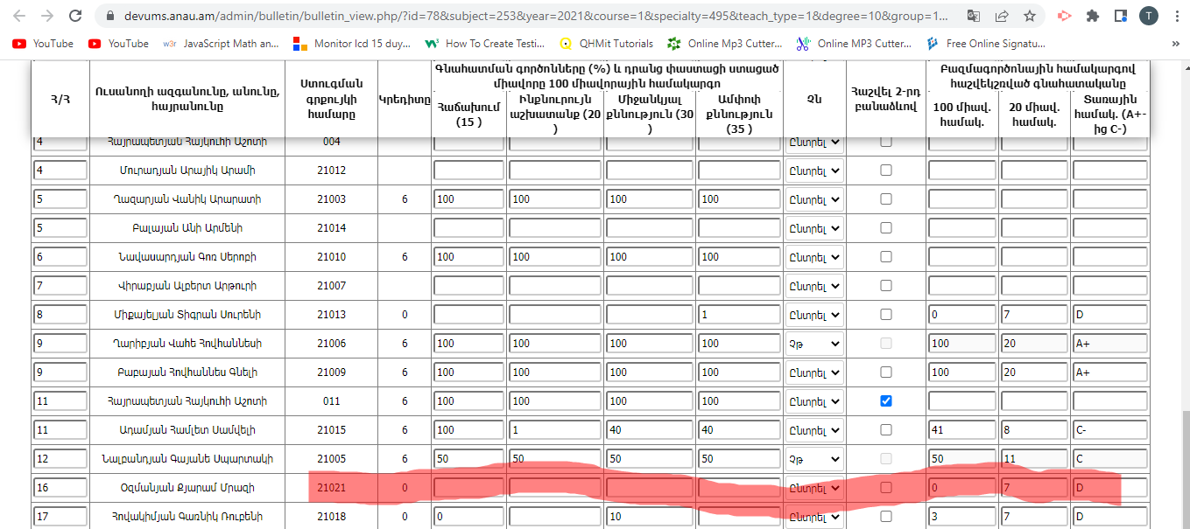

id A006 | Export to PDF file fault

Test environment Widows 10 , Chrome Version 103.0.5060.134 / SCREEN RESOLUTION 1366 X 768

Step 1 go to https://devums.anau.am/admin/add_student?section=1
 | ուսանողներ -> ուսանողներ // աջ հատվածում սեղմել PDF -ի վրա, ( արտահանել PDF )
step 2 | Բացել իջեցված ֆայլը
Step 3 download and watch the video https://github.com/TigranWebsite/EduSystem/blob/main/PDF_export_fault.mp4
https://github.com/TigranWebsite/EduSystem
Pdf_export.mp4

Acctual: PDF ֆայլով իջեցված ֆայլում տվյալները բացակայում են, ի տարբերություն Word-ի

Expected : ինչպոս Word-ով այնպես էլ PDF ֆայլով պետք է table-ի պարունակությունը հաջողությամբ իջեցնի

id A007 | Can't edit personal data and exit from the form

Test environment Widows 10 , Chrome Version 103.0.5060.134 / SCREEN RESOLUTION 1366 X 768

Step 1 go to https://devums.anau.am/admin/add_student
 | ուսանողներ -> ուսանողներ // սեղմել ուսանողի անվան տողի աջ մասում խմբագրման կոճակի վրա
step 2 | տվյալները խմբագրել / ավելացնել / կամ թողնել ինչպես կա
Step 3 սեղմել "ՀԱՍՏԱՏԵԼ " կոճակը,
https://github.com/TigranWebsite/EduSystem
Cant_Edit_personal_blank.mp4

Acctual: Սեղմելով "Հաստատել" կոճակը հայտնվում է pop up error պատուհան, չի պահպանվում տվյալները,
նաև խմբագրման դաշտից դուրս գալու "Հետադաձ" կամ " Չեղարկել " կոճակ չկա;

Expected : "Չեղարկման" կամ "հետադարձ" կոճակի ավելացում, նաև տվյալները խմբագրելուց հետո Հաստատելով
տվյալների պահպանում

id A008 | Can't edit personal data and exit from the form

Test environment Widows 10 , Chrome Version 103.0.5060.134 / SCREEN RESOLUTION 1366 X 768

Step 1 go to https://devums.anau.am/admin/bulletin/bulletin_view.php/?id=83&subject=40&year=2021&course=3&specialty=285&teach_type=1&degree=10&group=1&group_slug=group&half_year=1&bulletin_type=18&checking_type=2&exam_type=1
 | Կամ https://devums.anau.am/admin/bulletin/bulletins -> Ընտրել " Պտղաբուծություն "
step 2 | կարդալ մուտքագրված տվյալները,
Step 3
https://github.com/TigranWebsite/EduSystem
Cant_Edit_personal_blank.mp4

Acctual: Սեղմելով "Հաստատել" կոճակը հայտնվում է pop up error պատուհան, չի պահպանվում տվյալները,
նաև խմբագրման դաշտից դուրս գալու "Հետադաձ" կամ " Չեղարկել " կոճակ չկա;

Expected : "Չեղարկման" կամ "հետադարձ" կոճակի ավելացում, նաև տվյալները խմբագրելուց հետո Հաստատելով
տվյալների պահպանում

